Empresa Nacional
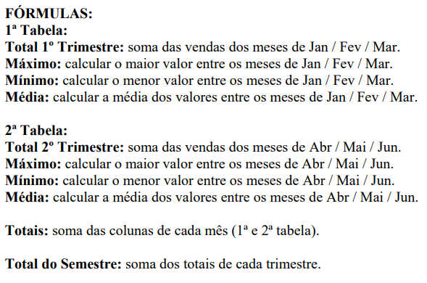
Empresa Nacional S/A

Código | Produto | Jan | Fev | Mar | Total 1º Trim. | Máximo | Mínimo | Média
1 | Porca | R$ 4,500.00 | R$ 5,040.00 | R$ 5,696.00
2 | Parafuso | R$ 6,250.00 | R$ 7,000.00 | R$ 7,910.00
3 | Arruela | R$ 3,300.00 | R$ 3,696.00 | R$ 4,176.00
4 | Prego | R$ 8,000.00 | R$ 8,690.00 | R$ 10,125.00
5 | Alicate | R$ 4,557.00 | R$ 5,104.00 | R$ 5,676.00
6 | Martelo | R$ 3,260.00 | R$ 3,640.00 | R$ 4,113.00

Totais

Código | Produto | Abr | Mai | Jun | Total 2º Trim. | Máximo | Mínimo | Média
1 | Porca | R$ 6,265.00 | R$ 6,954.00 | R$ 7,858.00
2 | Parafuso | R$ 8,701.00 | R$ 9,658.00 | R$ 10,197.00
3 | Arruela | R$ 4,569.00 | R$ 5,099.00 | R$ 5,769.00
4 | Prego | R$ 12,341.00 | R$ 12,365.00 | R$ 13,969.00
5 | Alicate | R$ 6,344.00 | R$ 7,042.00 | R$ 7,957.00
6 | Martelo | R$ 4,525.00 | R$ 5,022.00 | R$ 5,671.00

Totais

Total do Semestre

Orçamento Festa
Orçamento para Festa
Entre com a data de hoje
Data

Multiplique a Qtde. pelo Valor Unit.
Produtos | Qtde. | Unid. Medida | Valor Unit. | Valor Total
Salgado | 8 | Cento | R$ 55.00
Doce | 2 | Cento | R$ 60.00
Refrigerante | 20 | 2 Litros | R$ 8.50
Cerveja | 5 | Cx. | R$ 192.00
Mesa/ Cadeira | 10 | Unid. | R$ 3.50
Forro | 10 | Unid. | R$ 2.50
Copo | 2 | Cento | R$ 9.99

Orçamento da festa, totalizar toda a coluna de Valor Total
Nº de Pessoas | 50

Valor Total

Dividir o Valor Total pelo Nº de Pessoas
Valor por Pessoa

